Sheet1
O (0, 0)
A (2.67949192431123, 0)
B (12.6794919243112, 0)
X

d
S (3.84301414417898, 0)
4
12
7
5
9
13
8
10
11
6
14

s
h

h
3
15
h
2
1
16
h

D (0, 10)
C (10, 10)

Y
 | Angle | Degree | Label | Point | X | Y
 | α | 15 | O (0, 0) | O | 0 | 0
 |  |  | D (0, 10) | D | 0 | 10 | y = (y15 - yA)/(x15-xA)*x + (x15yA - xBy15)/(x15 - xA)
 | Dimension | Length | A (2.67949192431123, 0) | A | 2.6794919243 | 0
 | h | 10 | S (3.84301414417898, 0) | S | 3.8430141442 | 0
 | a | 10.352761804 | B (12.6794919243112, 0) | B | 12.679491924 | 0 | Hãy viết svg với
 | d | 1.1238761616 | C (10, 10) | C | 10 | 10 | alpha = 15 độ
 | s | 1.1635222199 |  | 1 | 0.3011417099 | 8.8761238384 | h = 1000 px
 |  |  |  | 2 | 0.6022834198 | 7.7522476767 | a = h/cos(alpha)
 | 8 là giao của 7/S và 5/16 |  |  | 3 | 0.90342512971 | 6.6283715151 | d = h/(6+3*COS(alpha))
 |  |  |  | 4 | 2.3783502144 | 1.1238761616 | s = d/COS(alpha)
7/S | y = x*(y7 - yS)/(x7 - xS) + (x7yS - xSy7)/(x7 - xS) |  |  | 5 | 2.0772085045 | 2.2477523233 | Điểm A có xA =h*TAN(alpha), yA = 0
5/16 | y = x*(y16 - y5)/(x16 - x5) + (x5y16 - x16y5)/(x16 - x5) |  |  | 6 | 1.7760667946 | 3.3716284849 | Điểm B có xB = xA + h, yB = 0
 |  |  |  | 7 | 3.5418724343 | 1.1238761616 | Điểm C có xC = yC = h
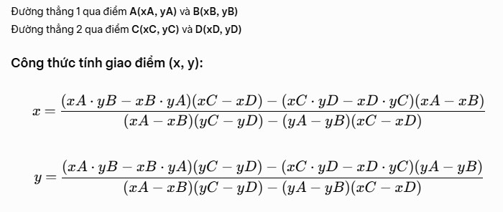
 |  |  |  | 8 |  |  | Điểm D có xD = 0, yD =h
 |  |  |  | 9
 |  |  |  | 10
 |  |  |  | 11
 |  |  |  | 12 | 12.378350214 | 1.1238761616
 |  |  |  | 13 | 12.077208505 | 2.2477523233
 |  |  |  | 14 | 11.776066795 | 3.3716284849
 |  |  |  | 15 | 10.90342513 | 6.6283715151
 |  |  |  | 16 | 10.30114171 | 8.8761238384
 |  |  |  | 17
 |  |  |  | 18
 |  |  |  | 19
 |  |  |  | 20
 |  |  |  | 21
 |  |  |  | 22
 |  |  |  | 23
 |  |  |  | 24

